로그인화면
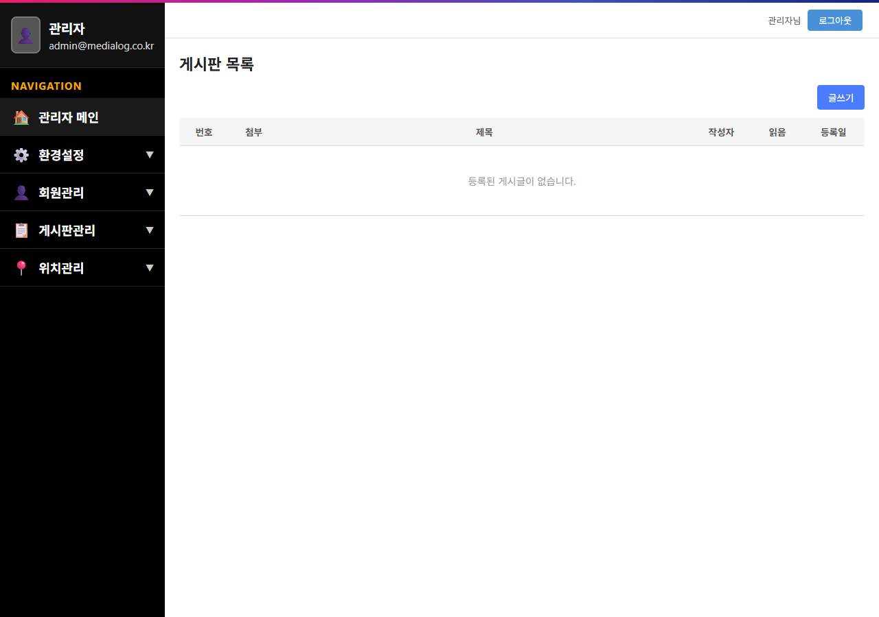
1. 로그인 화면 (http://localhost:3000/)
접속 시 로그인 폼(이메일, 비밀번호, 로그인 버튼)이 정상 표시됨

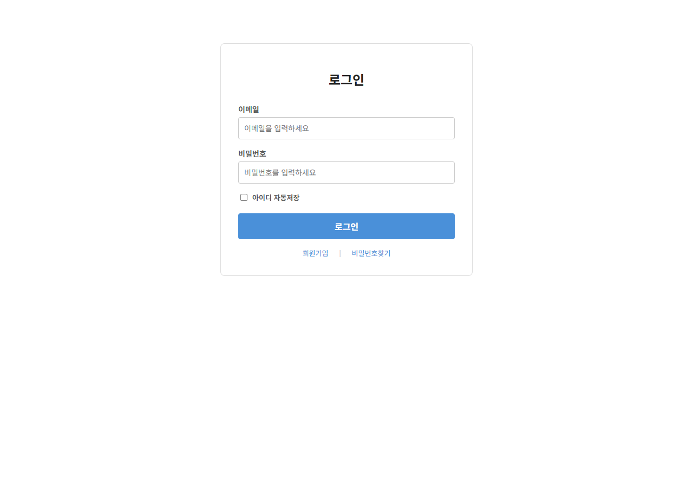

2. 게시판 목록 화면 (로그인 후 /board/list)
admin@medialog.co.kr / admin123 로그인 후 게시판 목록 화면이 정상 표시됨

게시글작성
1. 게시글 작성 — 저장 전 화면
제목: '게시물 작성 테스트 AI' / 첨부파일: mysql.png / 내용 입력 완료 상태

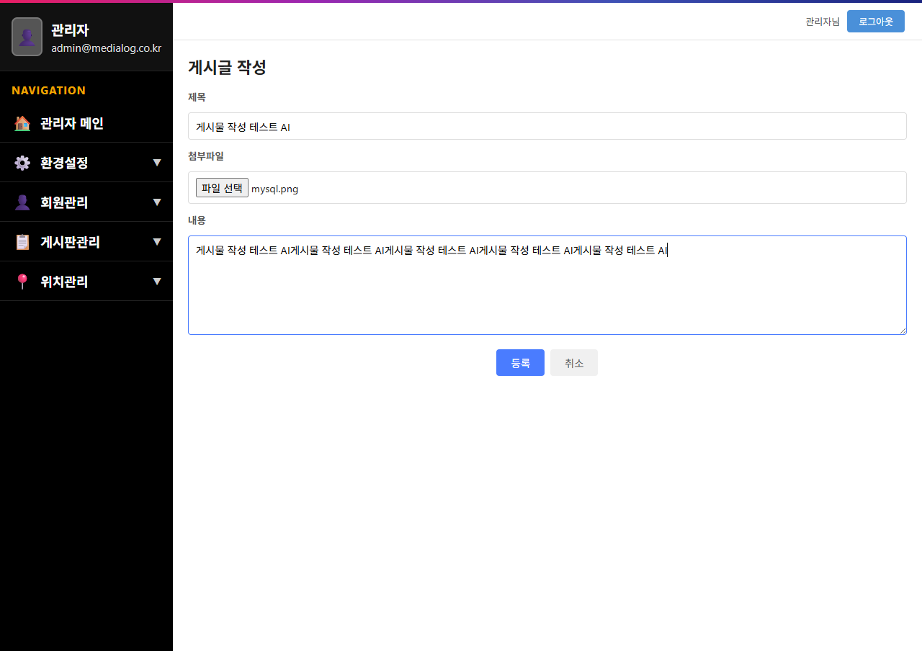

2. 게시글 작성 — 저장 결과 화면
저장 후 게시판 목록에 '게시물 작성 테스트 AI' 게시글이 정상 표시됨

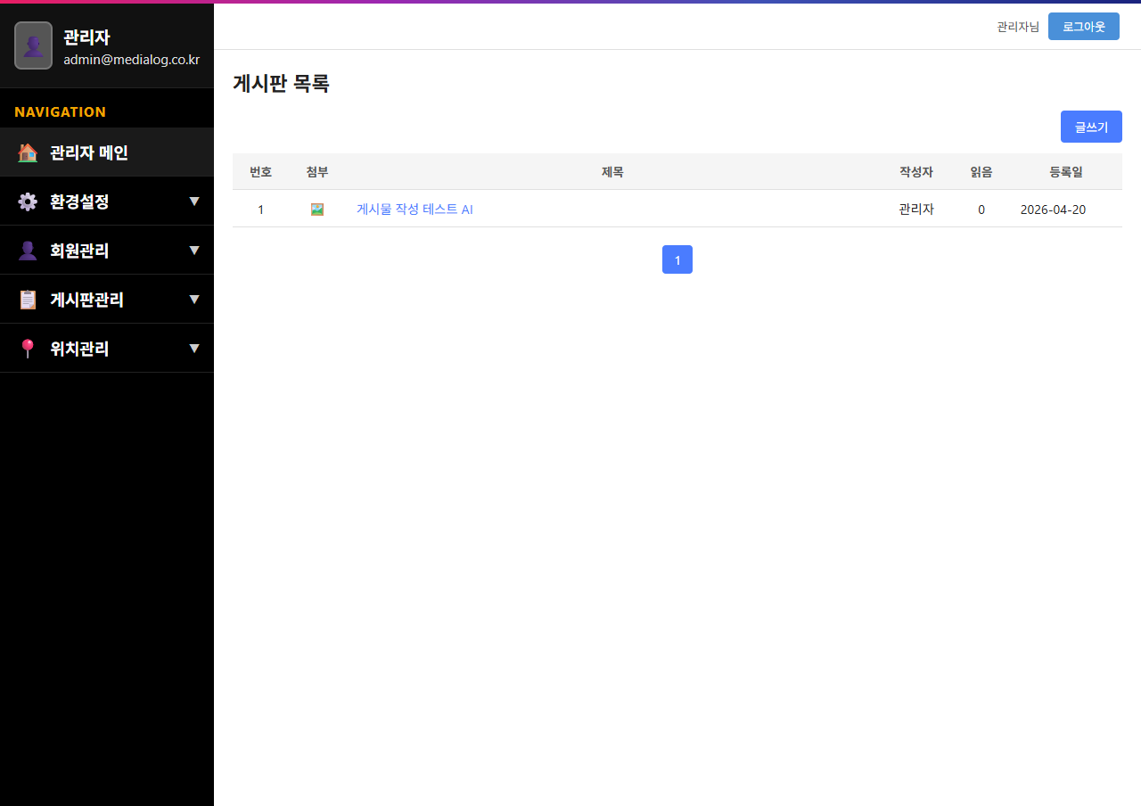

3. 게시글 상세 화면 — 목록에서 제목 클릭 후
게시글 제목, 내용, 첨부파일(mysql.png), 작성자, 작성일, 조회수가 정상 표시됨

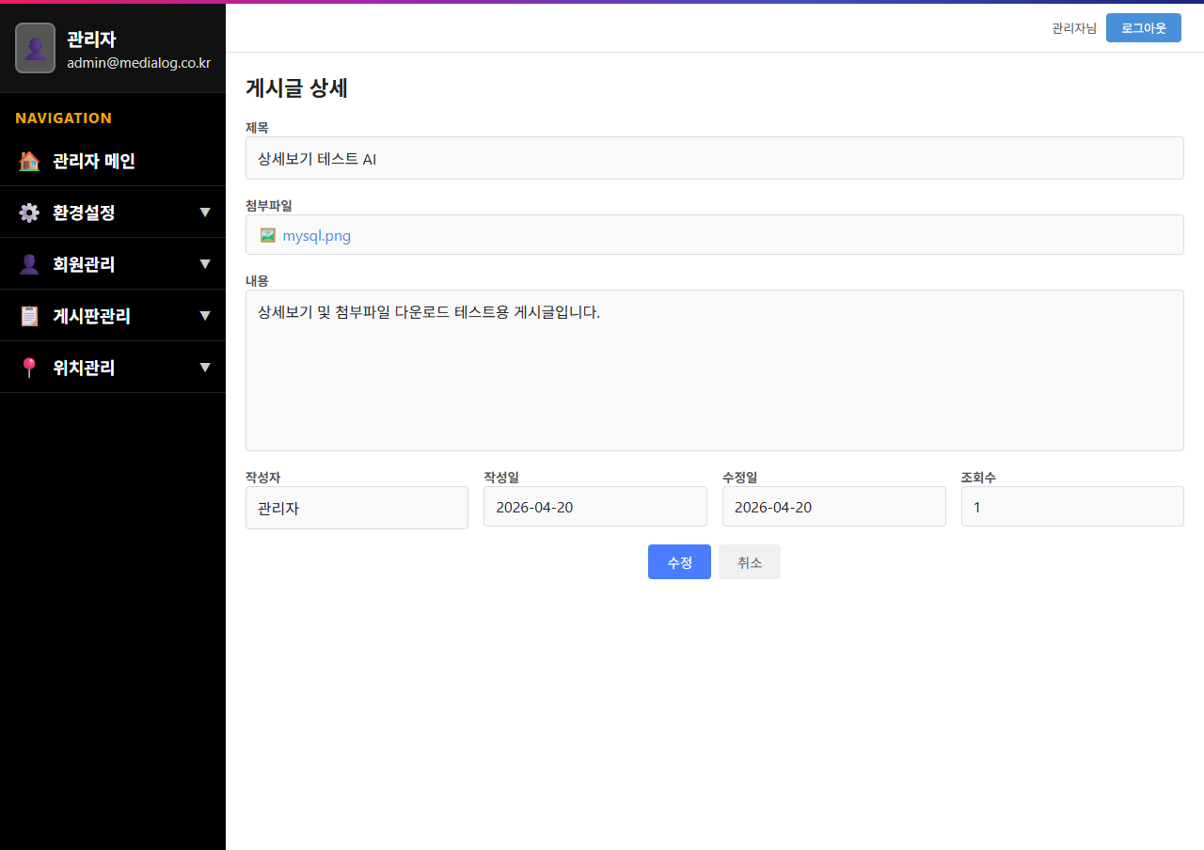

4. 첨부파일 다운로드 — mysql.png 다운로드 완료
첨부파일 링크 클릭 후 mysql.png 파일이 정상적으로 다운로드됨

골프장
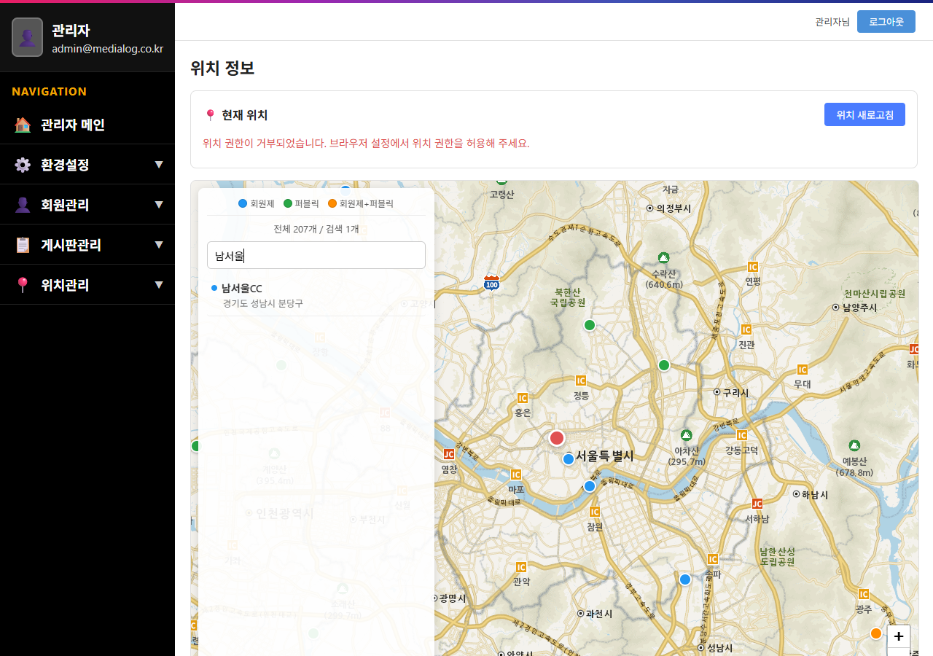
1. 골프장 화면 — 전체 목록 + 지도
로그인 후 /location/display 이동 시 지도와 골프장 목록이 정상 표시됨

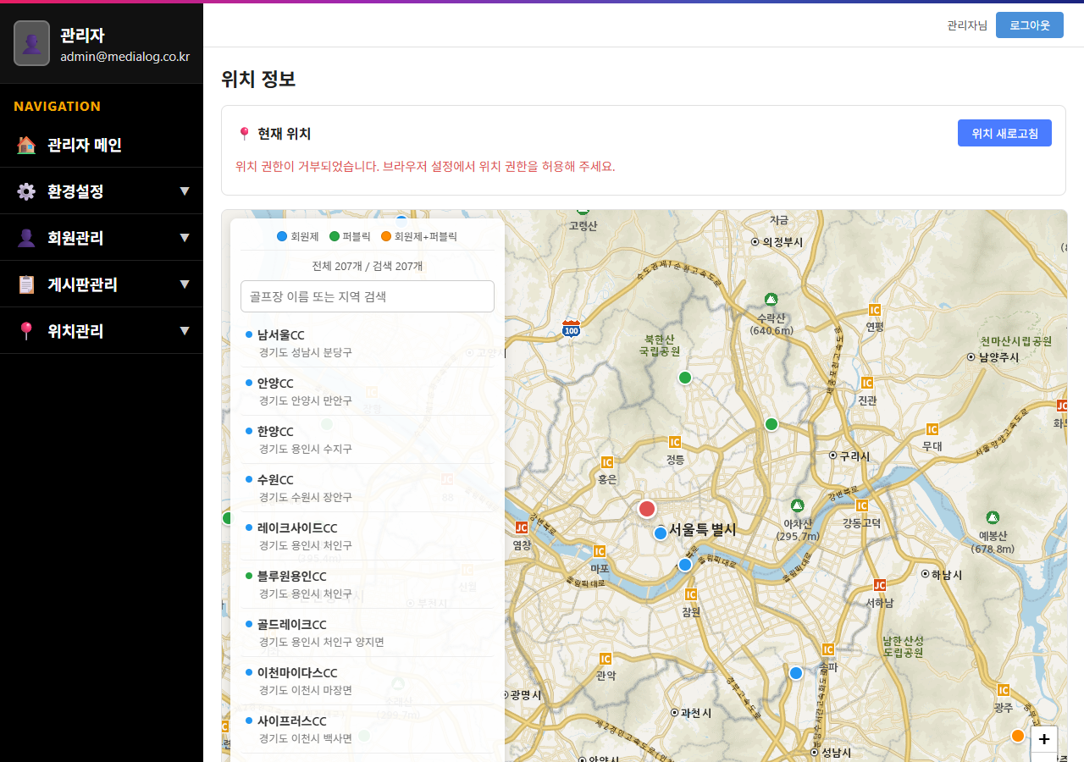

2. 골프장 검색 결과 — '남서울' 검색
'남서울' 키워드 입력 후 해당 골프장이 검색 결과에 정상 표시됨

회원가입
1. Step 01 약관동의 — 초기 화면
이용약관 및 개인정보 수집 동의 화면

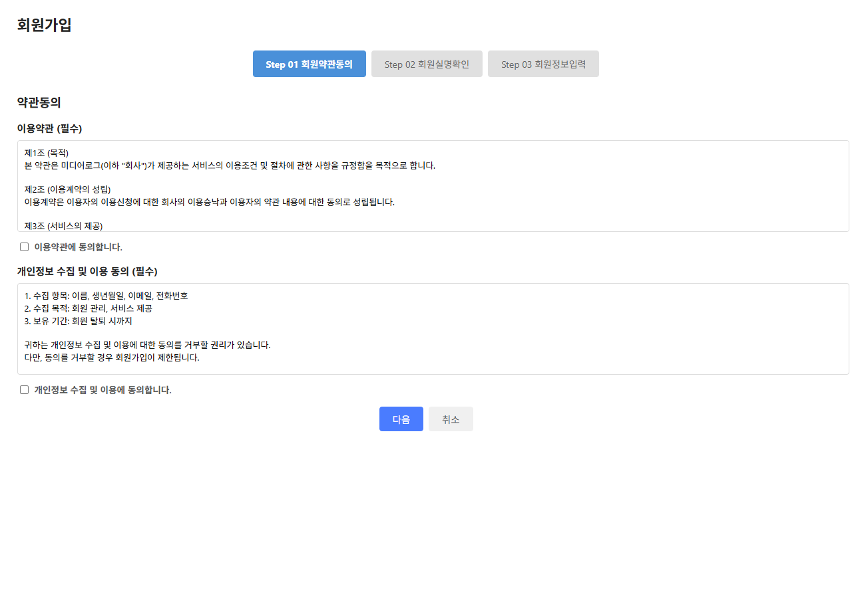

2. Step 01 약관동의 — 동의 완료
이용약관, 개인정보 수집 모두 체크 완료 상태

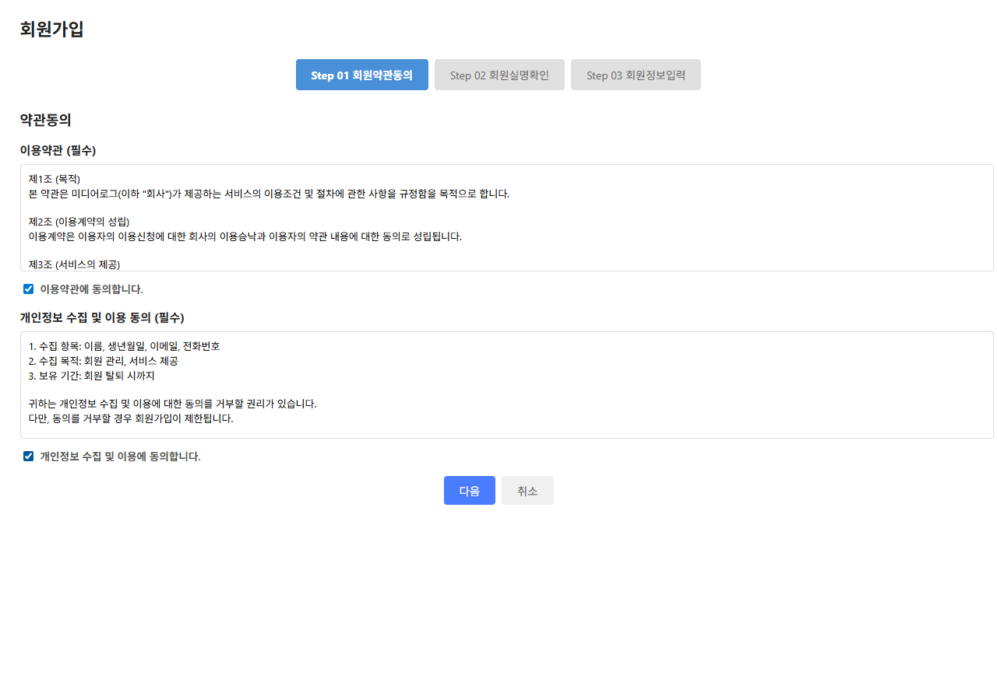

3. Step 02 실명확인 — 초기 화면
이름, 생년월일 입력 및 실명인증 버튼 표시

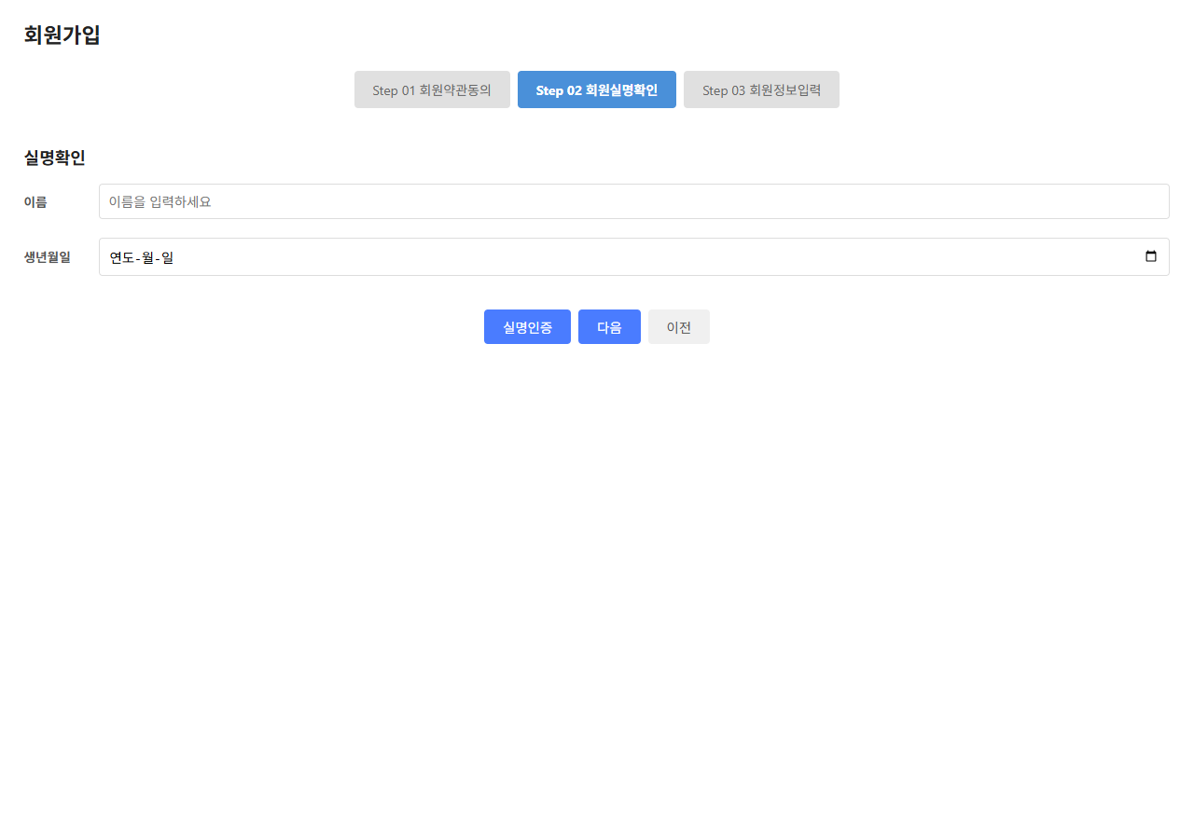

4. Step 02 실명확인 — 인증 완료
실명인증 완료 메시지 표시 상태

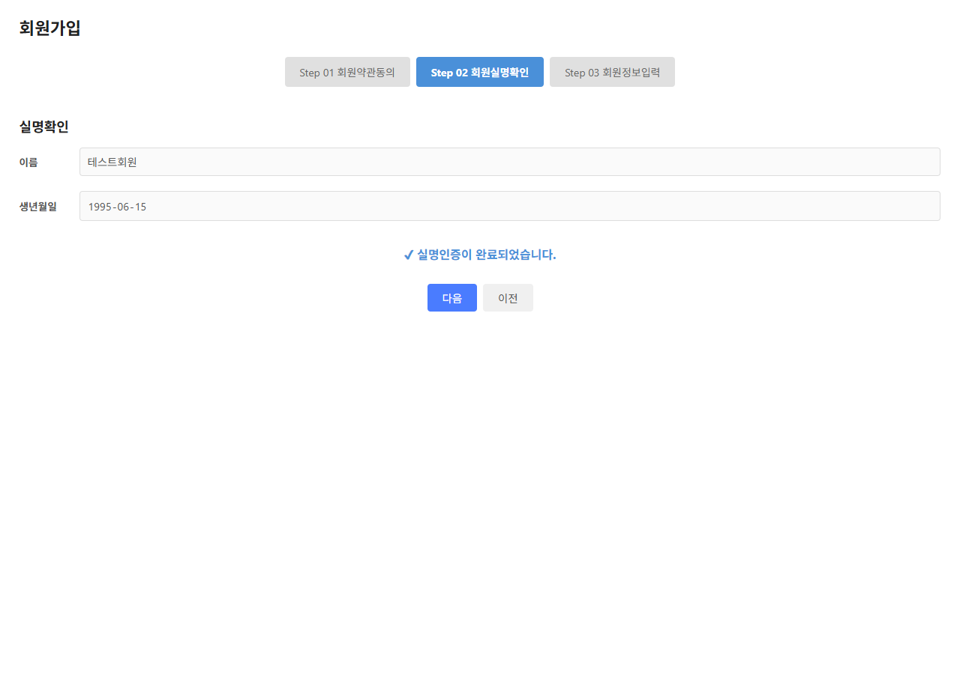

5. Step 03 회원정보입력 — 초기 화면
이메일, 전화번호, 비밀번호 입력 폼 표시

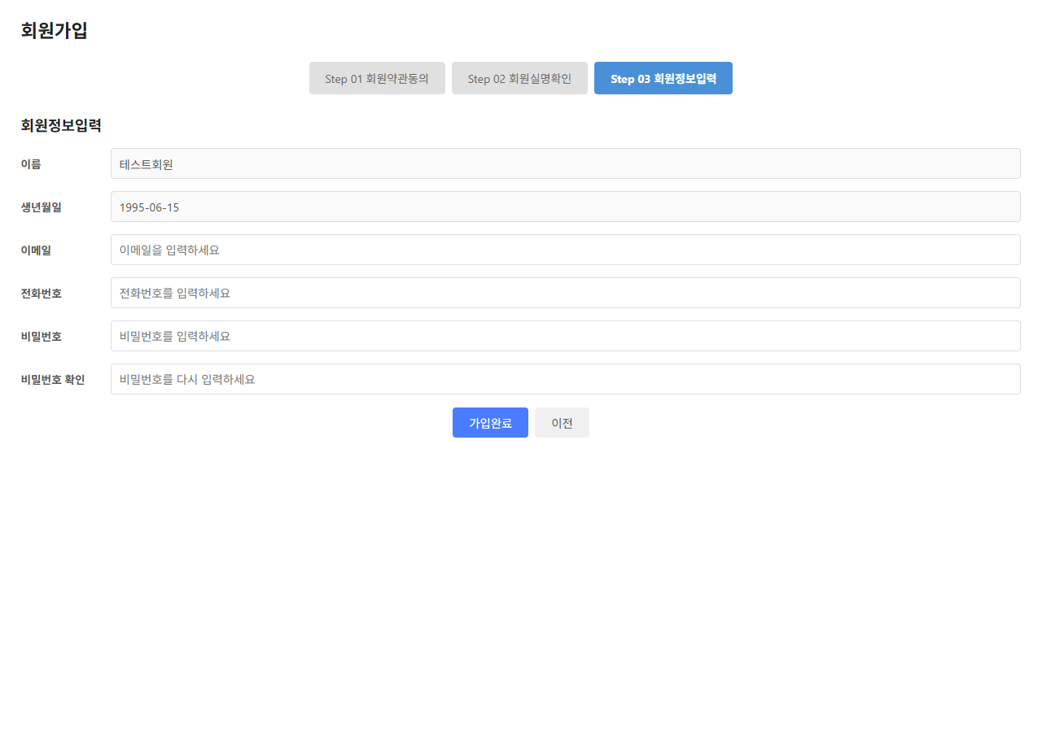

6. Step 03 회원정보입력 — 입력 완료
모든 회원정보 입력 완료 상태

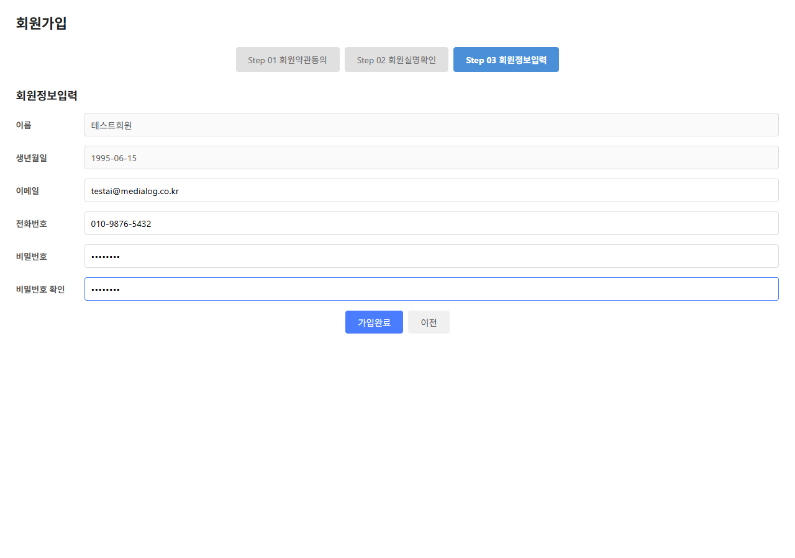

7. 회원가입 완료
가입완료 팝업 메시지 표시

